Инструкция
Инструкция по заполнению отчетности ГАСУ

При заполнении формы отчетности ГАСУ учитывается количество обращений, поступивших в РОИВ / ОМСУ, в том числе поступившие в подведомственные организации

1 | Перед заполнением формы необходимо написать краткое название Вашего РОИВ / ОМСУ (переименовать красный лист "Название РОИВ / ОМСУ") и указать контактные данные ответственного за свод отчетности ГАСУ

Рисунок 1 – Название вкладок

2 | Особенности заполнения вкладки "Указать навзвание РОИВ или ОМСУ" (обозначена красным):

 | 2.1 Столбец "Значение" заполняется автоматически при внесении данных во вкладки "Классификатор", "Фаст-треки (59-ФЗ)" и "Дорожные карты". В показателе 3-4 стобец "Значение" необходимо заполнить самостоятельно. Перед внесением данных обратите внимание на комментарии, оставленные в столбце F для каждого показателя, где используются следующие обозначения:
 |  | Столбец "Значение" заполняется автоматически при внесении данных во вкладке "Классификатор"
 |  | Столбец "Значение" заполняется автоматически при внесении данных во вкладке "Фаст-треки 59-фз". Стобец "Пояснения и альтернативные данные" заполяется автоматически при внесении данных во вкладке "Классификатор"
 |  | Стобец "Значение" заполнить самостоятельно. Ссылки на публикации указать во вкладке "3-4. Ссылки_соцсети+голосование"
 |  | Столбец "Значение" заполняется автоматически при внесении данных во вкладке "Дорожные Карты"
 | 2.2 В столбце "Пояснения и альтернативные данные" можно оставлять комментарии на Ваше усмотрение, за исключением ячейки "D10".
 | 2.3 В столбце "Комментарий по заполнению" указаны разъяснения к заполнению по каждому показателю.

3 | Особенности заполнения вкладки "Классификатор", "Фаст-треки (59-ФЗ)", "Дорожные карты":

 | 3.1 НЕЛЬЗЯ: удалять/объединять/добавлять/скрывать ячейки/строки/столбцы;
 | 3.2 Во вкладке "Классификатор" необходимо вносить только числовые значения. Если значения отсутствуют, то нужно оставлять ячейку не заполненной или проставлять 0, другие символы НЕ используются;
 | 3.3. Во вкладке "Классификатор" перечислены социально-значимые тематики, по которым собирается количество обращений, поступивших через 4 источника: 59-ФЗ, ПОС, РГИС и Голосовые системы. Затем идет подсчет количества поступивших сообщений по показателям (подробное описание показателей для подсчета во второй вкладке "Указать название РОИВ или ОМСУ" );
 | 3.4 Во вкладках "Фаст-треки (59-ФЗ)" и "Дорожные карты" указать количество обращений или сообщений, поступивших по перечисленным темам.

4 | Особенности заполнения вкладки "3-4.Ссылки_соцсети+голосование":

 | 4.1 В показателе 3 можно добавлять строки по необходимости (но только по шаблону);
 | 4.2 В показателе 4 можно добавлять строки по необходимости (но только по шаблону).

5 | Прикрепление файлов в облако

 | 5.1.. | Перейти по ссылке: |  | https://cloud.mail.ru/public/hmqp/3c5djFHcS
 | 5.2.. | Пароль: | без пароля
 | 5.3 Выбрать папку организации для загрузки файлов;
 | 5.4 Документ загрузить в соответствующую папку показателя
 | 5.5 Нажать "+" и выбрать файл для загрузки. Пример:
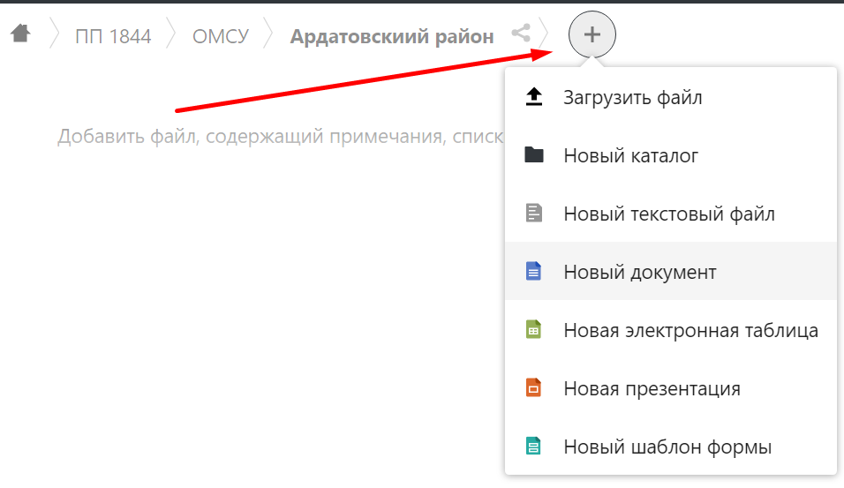
 |  |  |  |  | В облако необходимо загрузить следующие файлы, распредилив их по уже созданным папкам: - протокольные решения или иные документы о проведенных опросах, голосованиях через ПОС; - протокольные решения о проведенных опросах, голосованиях через иные источники; - НПА о голосовых системах (горячих линиях); - НПА и методички по сокращенным срокам рассмотрения обращений (меньше 30 дней); - НПА о проведении Публичных слушаний через ПОС или внесенные изменения в Устав; - Протокольные решения о проведенных Публичных слушаниях через ПОС.

